データ取込画面
 | データ取込画面の説明

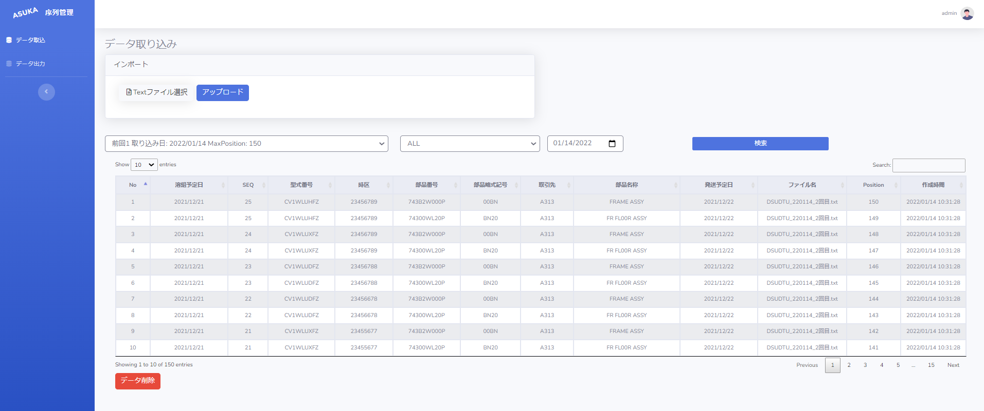
テキストデータを取り込み
エクセルデータで出力

1
2
6
3
4
5

7
3, 4, 5条件を満たす結果が表示されます

データ取込を押すと、上の画面を表示されます
Textファイル選択: アップロードするテキストファイルを選択します, ファイル名を選択した後で、
ファイル名はすぐ下に表示されます(複数のファイルを同時にアップロードできます)
1

2
アップロードのブータンです、アップロードを押した後、通知を表示します
取込エラーがあると下記のように表示されます
正常なら緑文字で結果が出ます
ファイルがないと テキストファイル以外の場合は
データ形式が正しくない場合は
ファイル名と行番号を表示
成功する場合は、 下記はアップロードのデータを表示されます

ドロップリストです, 選択された時間に対してアップロードされた最終5回のデータを表示する
Position: 件数です
データ取り込み日: データ取り込み時間
3

4
部品名称のドロップリストです,(普段はFL00R ASSYとFRAME ASSYを含みます)

5
データ取り込み日を選択します、
6
3, 4, 5を選択した後で、検索を押すと、条件を満たす結果が表示されます
7
本日はデータを取り込むと、ミズがあればすべてのデータを削除することができます

データ出力画面
 | データ出力画面の説明

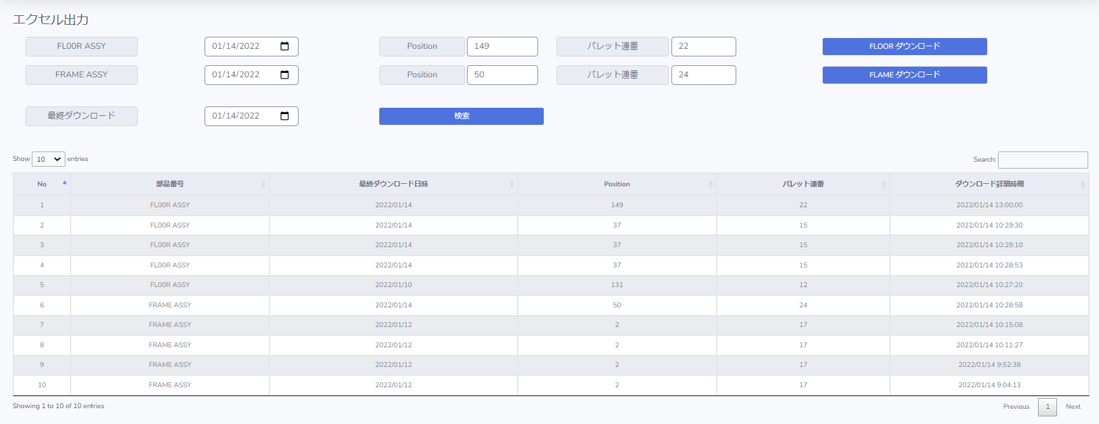
1
2
3
4
5
6
7
8
9
10

最終5回のダウンロード履歴

FLOOR ASSY
1
ダウンロード開始日を表示
2
ダウンロード開始Position番号を表示
3
ダウンロード開始パレット連番を表示
4
選択された条件を満たす結果が表示されます
正常ならブラウザでファイルが出ます
データが存在しない場合は
:データが存在していませんのでダウンロードに失敗しました

FRAME ASSY
5
ダウンロード開始日を表示
6
ダウンロード開始Position番号を表示
7
ダウンロード開始パレット連番を表示
8
選択された条件を満たす結果が表示されます
正常ならブラウザでファイルが出ます
データが存在しない場合は
:データが存在していませんのでダウンロードに失敗しました

検索ボタンを押すと、9番号に選択した時間の最後の10回のダウンロードを表示します
10

